Лист1
 | Физическая лаборатория ( на базе уже существующего кабинета физики)

площадь
расположение | 2 этаж
Установленная мебель | Стол лабораторный демонстрационный. - 1 шт | 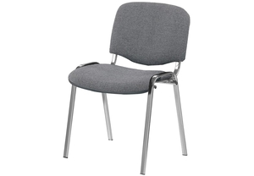 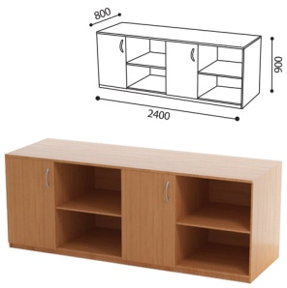
 | Стол для учителя - 1 шт
 | Стул ученический нерегулируемый. - 24 шт.
 | Стол ученический - 12 шт | 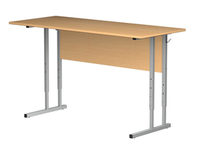
 | стол лабораторный с пластиковым покрытием - 3 шт
 | Стеллаж открытый - 2 шт
 | Стеллаж закрытый - - 1 шт
 | Табурет на крестовине и газпатроне. - 6 шт
 | Стул офисный - 1 шт
Полученное оборудование | Цифровая лаборатория ученическая. Комплект посуды и оборудования для ученическиз опытов. Оборудование для демонстрационных опытов. Оборудование для лабораторных работ и ученических опытов ( на базе комплектов ОГЭ)

фотоматериалы | 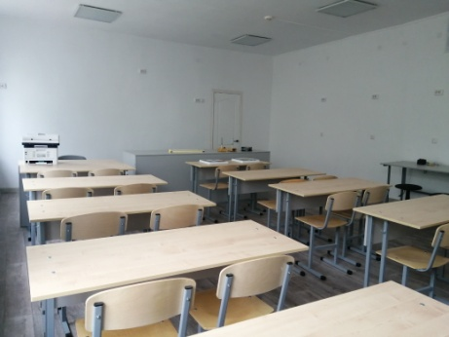
 | 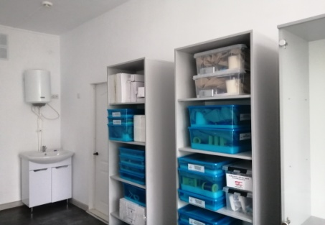
 | 